Hoja2
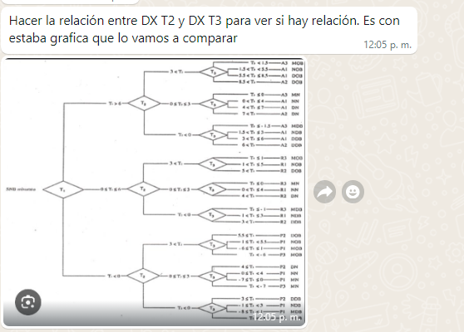

RESULTADSO
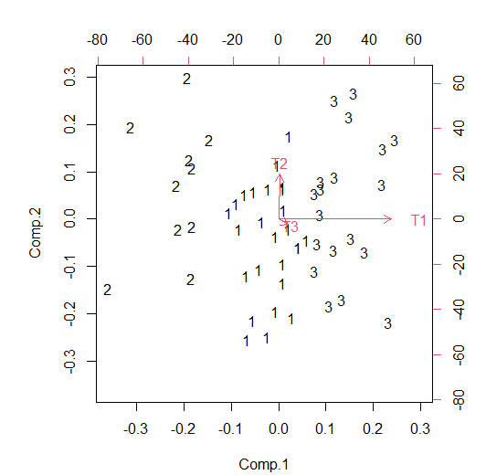
K-MEANS CLUSTER ANALYSIS
Combined CA Plot
0.82064971057 | 0.1042951911
0.18166840863 | 1.2339173979
-1.1368219114 | -0.64305388174
0.82064971057 | 0.1042951911
-1.1368219114 | -0.64305388174
0.18166840863 | 1.2339173979
1.4596310125 | -1.0253270157
-1.1368219114 | -0.64305388174
1.4596310125 | -1.0253270157
-1.1368219114 | -0.64305388174
1.4596310125 | -1.0253270157
1.4596310125 | -1.0253270157
-0.47757675136 | 0.29543175809
1.4596310125 | -1.0253270157
0.18166840863 | 1.2339173979
-0.69732513802 | -0.017396788521
1.4596310125 | -1.0253270157
1.4596310125 | -1.0253270157
-1.1368219114 | -0.64305388174
0.18166840863 | 1.2339173979
0.18166840863 | 1.2339173979
-1.1368219114 | -0.64305388174
-1.0906416223 | -0.57505251593
0.1742886251 | 1.103433669
1.4003374843 | -0.91690120655
p=0,003
METODO ALTERNATIVO PARA UBICAR LOS GRUPOS DISTINTIVOS DE PETROVIC | Centroid | 1 | 2 | 3
1. DETERMINAR LA ESTANDARIZACION DEL OPERADOR | X 1 | 6.2368421053 | -16.1 | -3.6923076923
2. Tomar las medidas T1,T2,T3 | X 2 | 4.0526315789 | 4.85 | 2.2307692308
3. EVALURA EL DX ROTACIOPNAL AJUSTADO A ELLAS | X 3 | 3.8421052632 | 2.1 | 3.6538461538
4. Utilizar cluster analisis por K-means, para separar los grupos | # of clusters | 3
4. realizar una analiis multivarido de correspondecia parfa ubicar las diferncais | Minkowski p | 2
 | # of runs | N/A
 | # of iter | 200
 | Converge | TRUE
 | Error | 1418.5213563

Hoja3
Combined CA Plot
0.82064971057 | 0.1042951911
0.18166840863 | 1.2339173979
-1.1368219114 | -0.64305388174
0.82064971057 | 0.1042951911
-1.1368219114 | -0.64305388174
0.18166840863 | 1.2339173979
1.4596310125 | -1.0253270157
-1.1368219114 | -0.64305388174
1.4596310125 | -1.0253270157
-1.1368219114 | -0.64305388174
1.4596310125 | -1.0253270157
1.4596310125 | -1.0253270157
-0.47757675136 | 0.29543175809
1.4596310125 | -1.0253270157
0.18166840863 | 1.2339173979
-0.69732513802 | -0.017396788521
1.4596310125 | -1.0253270157
1.4596310125 | -1.0253270157
-1.1368219114 | -0.64305388174
0.18166840863 | 1.2339173979
0.18166840863 | 1.2339173979
-1.1368219114 | -0.64305388174
-1.0906416223 | -0.57505251593
0.1742886251 | 1.103433669
1.4003374843 | -0.91690120655
p=0,003
1 | 2 | 3 | Total general | Etiquetas de fila | 1 | otras | 2
2 |  |  | 2 | A1DOB | 2 | 0
3 |  |  | 3 | A1NOB | 3 | 0
1 |  |  | 1 | A3MOB | 1 | 0
2 |  |  | 2 | P1MOB | 2 | 0
1 | 1 |  | 11 | P1NOB | 1 | 1 | 1
2 | 1 |  | 3 | P2DOB | 2 | 1 | 1
5 |  |  | 5 | R1NOB | 5 | 0
1 |  |  | 1 | R2DOB | 1 | 0
 | 1 | 1 | 2 | otras | 9 | 27
 | 3 |  | 3 | A1DDB |  |  | 1
 | 1 | 1 | 2 | A1DN |  |  | 3
 | 1 |  | 1 | A1NN |  |  | 1
 | 5 |  | 5 | A2DDB |  |  | 1
 | 1 |  | 1 | P2DN |  |  | 5
 | 4 |  | 4 | R2DDB |  |  | 1
 |  | 1 | 1 | R2DN |  |  | 4
 |  | 1 | 1 | A3MN
 |  | 1 | 1 | P1MDB
 |  | 2 | 2 | P1NDB
 |  | 2 | 2 | P1NN
 |  | 1 | 1 | P2DDB
 |  | 1 | 1 | R1NDB
26 | 18 | 11 | 55 | R1NN
 |  |  |  | Total general | 26 |  | 18
...

Tablas
EDAD | SEXO | DIAGNÓSTICO DE TIPO ROTACIONAL
9 | F | R1NOB | SEXO | CANTIDAD DE PACIENTES | EDAD | Cuenta de SEXO | Etiquetas de fila | Cuenta de SEXO
10 | F | P2DOB | F | 40 | 6 | 4 | 6 | 4 | CANTIDAD DE PACIENTES | Etiquetas de columna
12 | F | A3MOB | M | 15 | 7 | 3 | 7 | 3 | TIPO ROTACIONAL | M | Total general
12 | F | R1NOB | Total general | 55 | 8 | 3 | 8 | 3 | A1DDB | 1 | 1
9 | F | R2DOB |  |  | 9 | 12 | 9 | 12 | A1DN | 1 | 1
8 | F | R1NOB |  |  | 10 | 4 | 10 | 4 | A1NN | 1 | 1
11 | F | R2DDB |  |  | 11 | 6 | 11 | 6 | A1NOB | 1 | 1
9 | F | P1NOB |  |  | 12 | 10 | 12 | 10 | P1MOB | 2 | 2
9 | F | P1NOB |  |  | 13 | 7 | 13 | 7 | P1NDB | 1 | 1
12 | M | R2DN |  |  | 14 | 6 | 14 | 6 | P1NOB | 2 | 2
DISTRIBUCIÓN DE LOS NIÑOS POR GÉNERO
MASCULINO
6 | M | P1MOB |  |  | TOTAL | 55 | Total general | 55 | P2DN | 1 | 1
12 | F | P2DOB |  |  |  |  |  |  | R1NDB | 1 | 1
7 | M | P1MOB |  |  |  |  |  |  | R1NN | 1 | 1
12 | F | P2DN |  |  |  |  |  |  | R1NOB | 1 | 1
EDAD Y GÉNERO
12 | F | P1NOB |  |  |  |  |  |  | R2DN | 2 | 2
8 | F | A1DN |  |  |  |  |  |  | Total general | 15 | 15
6 | F | P2DDB
7 | M | A1NOB
14 | F | A1NN
10 | F | A1NOB
13 | F | A3MN
EDAD Y GÉNERO
11 | F | A2DDB
11 | F | A1DDB
8 | M | P1NDB
6 | M | P1NOB
11 | F | R2DN
12 | F | P1NOB
11 | M | R2DN
10 | M | R1NOB
13 | F | P2DOB
9 | M | A1NN
6 | M | A1DDB
14 | F | P1NN
13 | F | A1DOB
9 | F | A1DN
11 | M | P2DN
14 | F | P1NOB
13 | F | P2DN
10 | F | P1NOB
12 | F | P1NOB
9 | F | P2DDB
13 | F | P1NOB
9 | M | P1NOB
12 | F | P2DN
9 | F | A1NOB
13 | F | P2DN
9 | M | R1NN
14 | M | R1NDB
14 | F | P1MDB
7 | F | P1NOB
12 | F | P1NN
14 | F | A1DN
9 | F | R2DN
13 | M | A1DN
9 | F | R1NN

